상품제안서
파카 소네트 락카 만년필 | 상품코드: S22308

 |  |  |  |  |  |  | 02-713-8555 | www.synergygift.co.kr
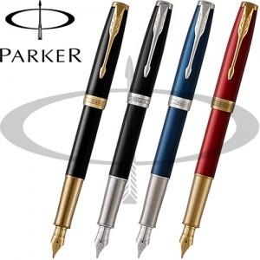

【상세/제작정보】

【인쇄/포장옵션】 | 레이저 / 포장지포장

【공급단가】 | 수량 | 10~ | 30~ | 50~ | 100~ | 300~
*VAT별도 | 단가 | 408,600원 | 395,000원 | 388,000원 | 378,000원 | 371,000원

【상품 URL】 | https://www.synergygift.co.kr:443/src/goods_detail.php?gdno=22308

